Exercício Gestão de Comércio El
Lista de exercícios I
Objetivos:
1. Exercício conceituais para a visualização do cálculo de regressão linear.
2. Rever a importância do desenvolvimento e emprego de equações.
3. identificação de variável independente (X) e variável dependente (Y).
4. Rever o volume de dados e informações presentes para a tomada de decisão.
5. Apresentar como o raciocíno estratégico está ligado ao tratamento de números.

A empresa e os desafios
A empresa de Serviços de Vendas de Empréstimos Consignados (SVEC) precisa medir o seu grau de eficiência.
Possui alguns dados e precisa ter a capcidade de transformá-los em projeções.
Para tal fim decidiu medir os efeitos dos seus contatos com base em 3 questões:
1. Nesta equação se o número de vendas tiver que subir para vinte, quantas ligações precisam ser feitas?
2. Se forem feitas 300 chamadas, qual será o número de contratos previstos?
3. Como optar pelo equipamento mais produtivo com base na sua capacidade? (100 chamadas por equipamento)

Tempo horas | Contatos | Contratos vendidos
1 | 150 | 8
2 | 170 | 10
3 | 190 | 15
4 | 170 | 9
5 | 180 | 12
6 | 190 | 13
7 | 200 | 12
8 | 220 | 16
9 | 215 | 15

OBSERVAÇÃO:
lembrar que a variável independente (X) usualmente sãoos isumos e a variável dependente (y) são os resultados.

Tempo horas | Contatos | Contratos vendidos
1 | 150 | 8
2 | 170 | 10
3 | 190 | 15
4 | 170 | 9
5 | 180 | 12
6 | 190 | 13
7 | 200 | 12
8 | 220 | 16
9 | 215 | 15

GABARITO EXERCÌCIO CE
A empresa de Serviços de Vendas de Empréstimos Consignados (SVEC) precisa medir o seu grau de eficiência. Possui alguns dados e precisa ter a capcidade de
transformá-los em projeções.
Para tal fim decidiu medir os efeitos dos seus contatos com base em 3 questões:
1. Nesta equação se o número de contratos vendidos tiver que subir para vinte, quantas ligações precisam ser feitas?
2. Se forem feitas 300 chamadas, qual será o número de contratos previstos?
3. Como optar pelo equipamento mais produtivo com base na sua capacidade (100 chamadas por equipamento)

X | X | Y
Tempo horas | Contatos | Contratos vendidos
1 | 150 | 8
2 | 170 | 10
3 | 190 | 15
4 | 170 | 9
5 | 180 | 12
6 | 190 | 13
7 | 200 | 12
8 | 220 | 16
9 | 215 | 15
 | 1685 | 110.000

Como você foi treinado para responder às questões (problemas típicos):
1. Dada a função 0,1136X - 9,039 responda.

A empresa e os desafios
A empresa de Serviços de Vendas de Empréstimos Consignados (SVEC) precisa medir o seu grau de eficiência.
Para tal fim decidiu medir os efeitos dos seus contatos com base em 3 questões:
1. Nesta equação se o número de contratos vendidos tiver que subir para vinte, quantas ligações precisam ser feitas?
2. Se forem feitas 300 chamadas, qual será o número de contratos previstos?
3. Como optar pelo equipamento mais produtivo com base na sua capacidade? (100 chamadas por equipamento)
0,1136x -9,039 = 20 (item 1 das questões)
0,1136x = 20 + 9,039
0,1136x = 29,039
X= 29,039 / 0,1136 = 255,625 = 256

Para obter 20 contratos será necessário realizar 256 chamadas.

Relação contrato chamada
 |  |  | 0.078

Item 2 das questões: 300 chamadas
0,1136* (300) - 9,039 = 0
34,08 -9,039 = 25,04 = 25

Com 300 chamadas devem ser obtidos 25 contratos

Relação contrato chamada
 |  |  | 0.083

Em relação aos equipamentos no 1 caso serão necessários 2,56, ou seja, a empresa deve optar por 2 ou três.
No caso 2 serão necessários 3 equipamentos, sem quebras como no item 1, portanto o item 2 das questões oferece maior rentabilidade.

Notas didáticas 2:
1. Note que haviam 2 variáveis independentes elegíveis (tempo e ligações).
2. A decisão de ligações se dá pelo R² maior (0,823 arredondados)
3. O aumento de rentabilidade está ligado aos mecanismos de gestão que acompanham o aumento de ligações ou contatos.
4. O marketing de relacionamento envolve a relação de clientes, mecanismo de interação e avaliação de satisfação. A queda da relação de contratos em função de ligações é um indicador fundamental para avaliar a gestão.

Pontos Importantes para o entendimento:
1. A importância dos critérios de validação (não inverter X/Y)

Versão incorreta
 | X | Y
Tempo horas | Contatos | Contratos vendidos
1 | 150 | 8
2 | 170 | 10
3 | 190 | 15
4 | 170 | 9
5 | 180 | 12
6 | 190 | 13
7 | 200 | 12
8 | 220 | 16
9 | 215 | 15

2. Abordagem conceitual contribui para o melhor entendimento:
2.1. Variável independente (X) envolve recurosos, insumos, tempo e o que gera resultados.
2.2. Variável Independente (X) é aquela que vem primeiro.
2.3. Variável independente (X) é o que as empresas precisam gerenciar.
2.4. Variável dependente (Y) são os resultados obtidos.
2.5. Variável dependente (Y) vem como consequência.
2.6. Variável dependente (Y) produto do gerenciamento.

3. Fase de aprimoramento dos resultados Y (gerenciamento de X):
3.1. Isolar os períodos mais produtivos (recursos humanos)
3.2. Composição da lista de contatos (sexo, idade, renda, situação profissional).
3.3. Preparar as recomendações (estratégia)

4. Antecipando conceitos e fórmulas da função de primeiro grau:
4.1. TG X

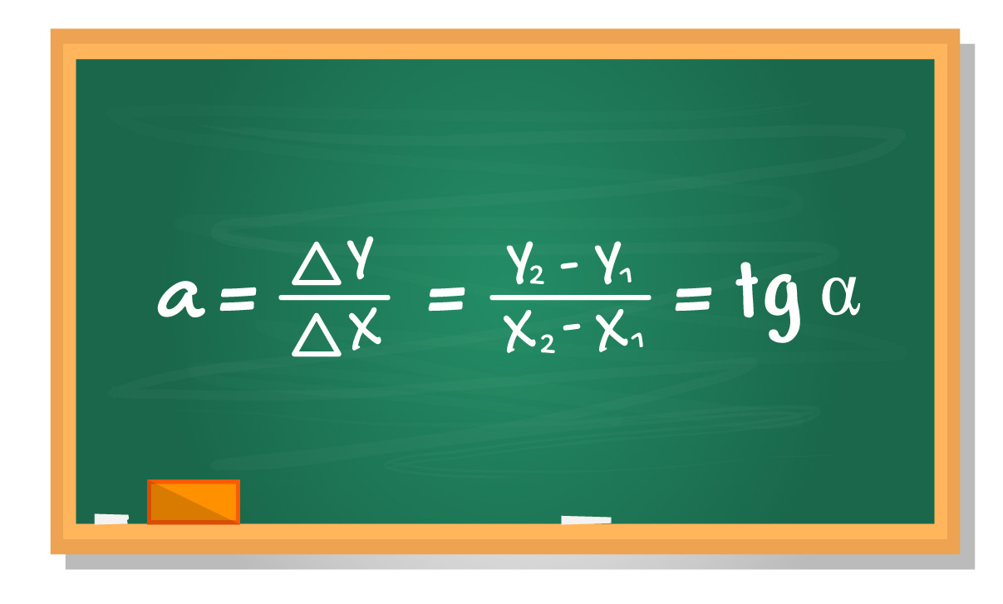
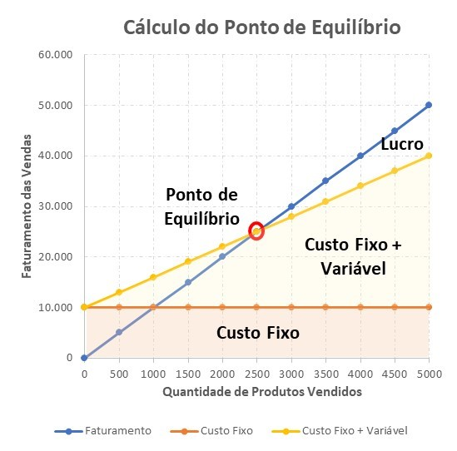
Cálculo da receita (em azul)
Basta recuperar os dados no gráfico
(10.000-5000) / (1.000-500) = 5.000/500 =10
(20.000-10.000)/ (2.000-1.000) = 10.000/1.000 =10
Cálculo de custos (em amarelo)
(15.000 – 12.000)/(1.000-500) = 3.000/500 = 6
10.000 + 6x = 10x
Cálculo do Ponto de equilíbrio (vermelho)
10.000 = 10x -6x
10.000 =4x
2.500 = x

 | X | Y
 | Contatos | Contratos vendidos
 | 150 | 8
 | 170 | 10
 | 190 | 15
 | 170 | 9
 | 180 | 12
 | 190 | 13
 | 200 | 12
 | 220 | 16
 | 215 | 15

Exercício Companhia Aérea
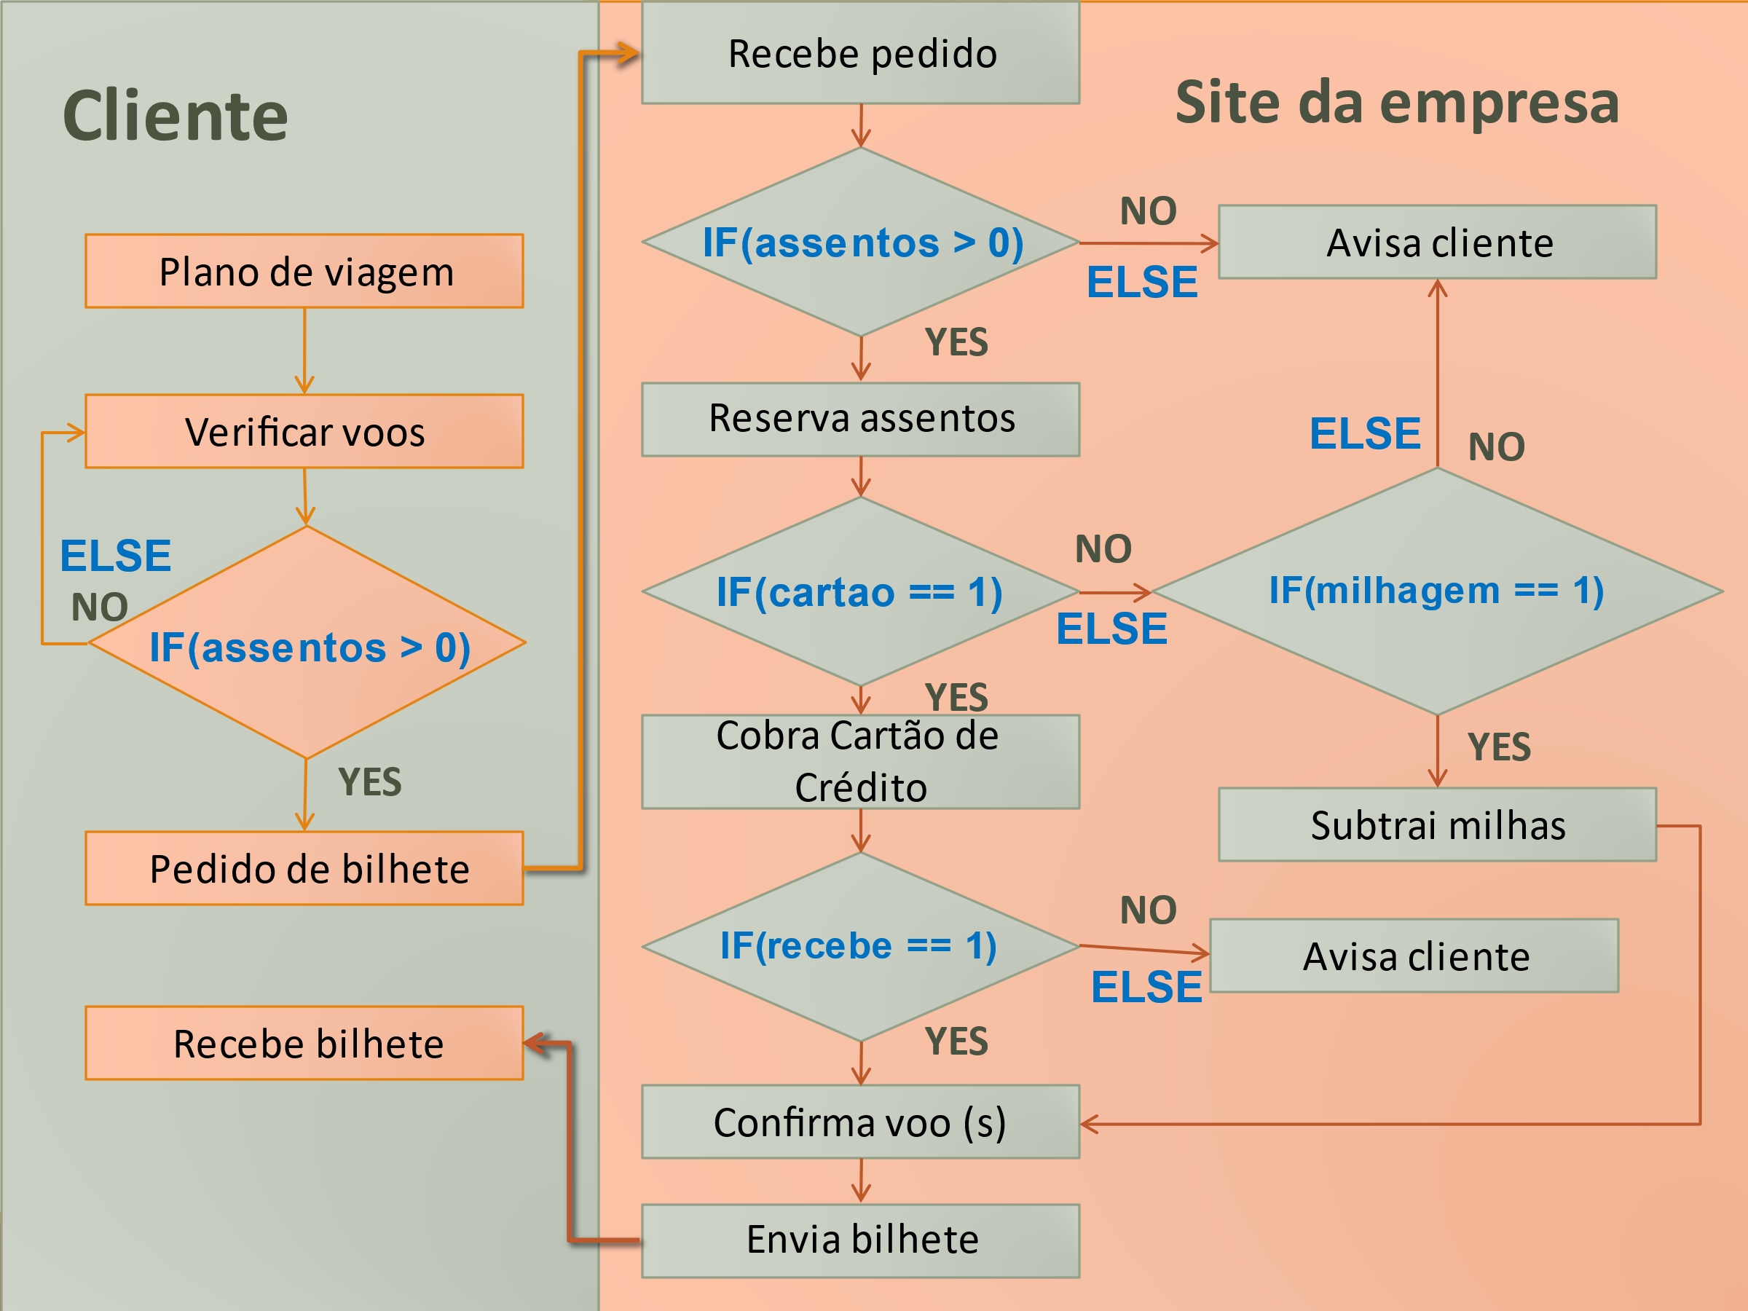
Exercício II (Exercícios de fixação de conceitos)
Objetivos:
1. Exercício conceituais para a visualização do cálculo de regressão linear.
2. Introdução às ações estratégicas de tomada de decisão.
3. Introdução à decisão de variáveis significativas.
4. identificação de variável independente (X) e variável dependente (Y).

O gerente da Companhia aérea deseja melhorar a produtividade da área de comércio eletrônico para aumentar a eficiência na venda de passagens aéreas.
Como fazer isso com base nos dados do sistema da empresa?
Quantos contatos e outras medidas devem ser feitos gerar vendas de assentos?

Contatos totais | Assentos Vendidos | Voos Ativos
1200 | 85 | voo ativo
1110 | 75 | voo ativo
860 | 69 | Voo cancelado
950 | 72 | voo ativo
1100 | 79 | voo ativo
1200 | 86 | voo ativo
850 | 68 | Voo cancelado
1000 | 71 | voo ativo
960 | 69 | Voo cancelado
1150 | 84 | voo ativo
1120 | 82 | voo ativo
780 | 59 | Voo cancelado
980 | 73 | voo ativo
1190 | 84 | voo ativo

14450 | 1056

Contatos totais | Assentos vendidos | Voos Ativos
1300 | 95 | voo ativo
1250 | 90 | voo ativo
980 | 71 | voo ativo
1150 | 82 | voo ativo
1120 | 83 | voo ativo
1240 | 86 | voo ativo
1120 | 83 | voo ativo
1150 | 83 | voo ativo
970 | 71 | voo ativo
1120 | 82 | voo ativo
890 | 69 | voo cancelado
1020 | 74 | voo ativo
1130 | 84 | voo ativo
1250 | 93 | voo ativo

15690 | 1146

Como funcionam os processos de negócio em um site.
Note que cada como comando If gera números que podem ser totalizados e tranformados em equações.

GABARITO Companhia Aérea
Exercício conceitual II (Exercícios de fixação de conceitos)
Objetivos:
1. Exercício conceituais para a visualização do cálculo de regressão linear para avalição operacional.
2. Introdução às ações estratégicas de tomada de decisão.
3. Introdução à decisão de variáveis significativas.
4. identificação de variável independente (X) e variável dependente (Y).

Informação nova: o gerente da companhia aérea deseja melhorar a produtividade da área de comércio eletrônico para aumentar a eficiência
na venda de passagens aéreas pelo melhor aumento de contatos sobre os passageiros que dispunham de ilhagem.
Como fazer isso com base nos dados do sistema da empresa?

Total de Contatos | Vendas Efetividas | Voos Ativos
1200 | 85 | voo ativo
1110 | 75 | voo ativo
860 | 69 | Voo cancelado
950 | 72 | voo ativo
1100 | 79 | voo ativo
1200 | 86 | voo ativo
850 | 68 | Voo cancelado
1000 | 71 | voo ativo
960 | 69 | Voo cancelado
1150 | 84 | voo ativo
1120 | 82 | voo ativo
780 | 59 | Voo cancelado
980 | 73 | voo ativo
1190 | 84 | voo ativo

14450 | 1056 | 0.073079584775

Vendas em função de contatos 2
Total de contatos | Vendas efetivadas | Voos Ativos
1300 | 95 | voo ativo
1250 | 90 | voo ativo
980 | 71 | voo ativo
1150 | 82 | voo ativo
1120 | 83 | voo ativo
1240 | 86 | voo ativo
1120 | 83 | voo ativo
1150 | 83 | voo ativo
970 | 71 | voo ativo
1120 | 82 | voo ativo
890 | 69 | voo cancelado
1020 | 74 | voo ativo
1130 | 84 | voo ativo
1250 | 93 | voo ativo
15690 | 1146 | 0.073040152964

Como funcionam os processos de negócio em um site.
Note que cada como comando If gera números que podem ser totalizados e tranformados em equações.

Notas didáticas:
1. As duas deciões refletem o emprego de métodos quantitativos com apoio de sistemas de informação.
2. Situação 1: identifica o problema e atua sobre as possiblidades que o próprio site já oferece.
3. Situação 2: aumenta o número de contatos e usa milhagem que era um realtório já previsto pelo sistema.
4. Reduz os cancelamentos e os custos a eles associados.
5. No segundo caso houve a elevação da aclividade de x de 0,0553 para 0,0657 e elevação do R² de 0,92 (arredondados) para 0,95 (arredondados), o que indica maior desempenho dde recursos.
6. Notem que os pontos ficam mais próximos da reta, o que reduz a margem de erro.
7. Do ponto de vista de gestão, as equações acima podem evitar um erro ainda maior descartar rotas em função de vôos cancelados. Esses problemas foram solucionados pela melhor equalização de dados já disponíveis no sistema.
8. Os processos de coleta de dados permitem ainda novas equações sobre usos de milhagem, rotas e calendários.

Vendas em função de contatos (Versão Correta)
Total de Contatos | Vendas Efetividas | Voos Ativos
1200 | 85 | voo ativo
1110 | 75 | voo ativo
860 | 69 | Voo cancelado
950 | 72 | voo ativo
1100 | 79 | voo ativo
1200 | 86 | voo ativo
850 | 68 | Voo cancelado
1000 | 71 | voo ativo
960 | 69 | Voo cancelado
1150 | 84 | voo ativo
1120 | 82 | voo ativo
780 | 59 | Voo cancelado
980 | 73 | voo ativo
1190 | 84 | voo ativo

14450 | 1056 | 0.073079584775

Vendas em função de contatos 2 (versão correta)
Total de contatos | Vendas efetivadas | Voos Ativos
1300 | 95 | voo ativo
1250 | 90 | voo ativo
980 | 71 | voo ativo
1150 | 82 | voo ativo
1120 | 83 | voo ativo
1240 | 86 | voo ativo
1120 | 83 | voo ativo
1150 | 83 | voo ativo
970 | 71 | voo ativo
1120 | 82 | voo ativo
890 | 69 | voo cancelado
1020 | 74 | voo ativo
1130 | 84 | voo ativo
1250 | 93 | voo ativo
15690 | 1146 | 0.073040152964

Exercício Projeção de tempo
Exercício III
1. Mantém os objetivos didáticos dos dois exercícios anteriores.
2. Complementa a visão do uso do tempo nos negócios (grande parte dos relatórios gerenciais adotam o tempo como variável independente).
3. Uma das características da regressão neste exercício é o emprego do tempo como variável independente, pois não existe outra possiblidade de pares ordenados.

Demandas da empresa
1. O gestor de marketing precisa ter uma previsão para 12 meses.
Um dos diretores indagou em quanto tempo atingiria o valor de venda de R$ 4.000.000,00 para poder competir com o
maior concorrente?

Meses | Valores de Vendas (R$ 1.000)
1 | 1,000
2 | 1,300
3 | 1,800
4 | 2,000
5 | 2,000
6 | 2,000
7 | 2,200
8 | 2,600
9 | 2,900
10 | 3,200

 |  | 215.76 * 12 + 913.33 = 3,502.45
 |  | Em 12 meses

 |  | 215,76x + 913,33 = 4.000
 |  | 215,76x = 4.000 - 913,33
 |  | 215,76x = 3.086,67
 |  | x = 3086,67 / 215,76 = 14,306 = 14 meses

GABARITO PROJEÇÃO DO TEMPO
Exercício III
1. Mantém os objetivos didáticos dos dois exercícios anteriores.
2. Complementa a visão do uso do tempo nos negócios (grande parte dos relatórios gerenciais adotam o tempo como variável independente).
3. Uma das características da regressão neste exercício é o emprego do tempo como variável independente, pois não existe outra possiblidade de pares ordenados.

Demandas da empresa
1. O gestor de marketing precisa ter uma previsão para 12 meses.
2. Um dos diretores indagou em quanto tempo atingiria o valor de venda de R$ 4.000.000,00 para poder competir com o maior concorrente?

 | Valores de Vendas (R$ 1.000)
1 | 1,000
2 | 1,300
3 | 1,800
4 | 2,000
5 | 2,000
6 | 2,000
7 | 2,200
8 | 2,600
9 | 2,900
10 | 3,200
Meses | Valores de Vendas (R$ 1.000 )
1 | 1,000
2 | 1,300
3 | 1,800
4 | 2,000
5 | 2,000
6 | 2,000
7 | 2,200
8 | 2,600
9 | 2,900
10 | 3,200

Previsão de 12 meses :
215,76*12+ 913,33 = 3.502,45 (mil) ou R$ 3.502.450,00
Tempo que atingirá R$ 4.000.000,00 (atenção para o ajuste)
Note que os valores de venda estão 1.000, logo é necessário converter para a mesa forma ou proporção da tabela.
215,76x + 913,33 = 4.000 (não iguale a 4.000.000 devido a como a equação foi calculada a partir da tabela)
215,76x = 4.000 - 913,33
215,76x = 3.086,67
x = 3086,67 / 215,76 = 14,306 = 14 meses

Notas didáticas:
1. Nesse caso o R² é elevado e demonstra que os erros estão dentro de um limite tolerável 0,9413 comparado com o exercício I.
2. Cautela em relação à proporção da tabela (escala 1.000).
3. Note que os cálculos seguem a substituição da variável dependente (Y) e da variável independente (X).
4. Os números de faturamento são coerentes R$ 3.502.450,00 para 12 meses e R$ 4.000.000,00 para para 14 meses.
5. Observamos através desses números a política de gestão da empresa.

 | Valores de Vendas (R$ 1.000)
1 | 1,000
2 | 1,300
3 | 1,800
4 | 2,000
5 | 2,000
6 | 2,000
7 | 2,200
8 | 2,600
9 | 2,900
10 | 3,200
Meses | Valores de Vendas (R$ 1.000 )
1 | 1,000
2 | 1,300
3 | 1,800
4 | 2,000
5 | 2,000
6 | 2,000
7 | 2,200
8 | 2,600
9 | 2,900
10 | 3,200

Neste caso o tempo gerou um R² próximo de 1, comparado ao exercício 1.
Outro ponto relvante: como explicar que vendas gere tempo?

Guia de Estudos
Guia de estudos:
1. Como ganhar tempo?
2. Ter clara a importância da equação e projeções para a gestão de tecnologia.
3. Entender o como fazer as equações (ver apostila).
4. Cuidado para não inverter X/Y.
5. Perceber o grande volume de informações contidos em uma equação.
6. Contribuições para o redesenho mais eficiente da coleta de dados e tratamento da informação.
7. Clareza de conceitos fará a próxima aula ainda mais clara.

Anexo_Fórmulas
Apresentação das fórmulas:
Proposta didática de vivênciar as aplicações e experiência para entender os fundamentos matemáticos

Cálculo do termo independente

Cálculo de X

Cálculo do R

